CAP TINH
BẢNG NIÊM YẾT CÁC TTHC LĨNH VỰC TƯ PHÁP CẤP THÀNH PHỐ
A. THỦ TỤC HÀNH CHÍNH THÀNH PHỐ (156 THỦ TỤC)
DANH MỤC TTHC LĨNH VỰC LUẬT SƯ
STT | Mã TTHC | Tên thủ tục hành chính | NỘI DUNG TTHC
1 | 1.000828.H13 | Cấp Chứng chỉ hành nghề luật sư đối với người đạt yêu cầu kiểm tra kết quả tập sự hành nghề luật sư | 
2 | 1.000688.H13 | Cấp Chứng chỉ hành nghề luật sư đối với người được miễn đào tạo nghề luật sư, miễn tập sự hành nghề luật sư | 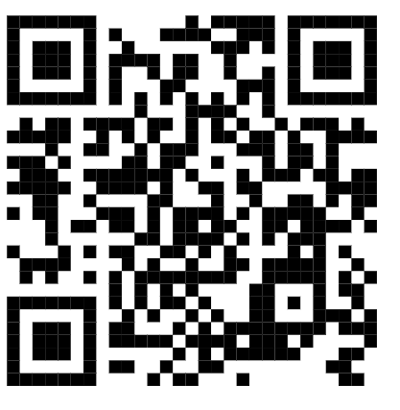
3 | 1.008614.H13 | Thu hồi chứng chỉ hành nghề luật sư | 
4 | 1.008624.H13 | Cấp lại Chứng chỉ hành nghề luật sư trong trường hợp bị thu hồi Chứng chỉ hành nghề luật sư theo quy định tại Điều 18 của Luật Luật sư | 
5 | 1.008628.H13 | Cấp lại Chứng chỉ hành nghề luật sư trong trường hợp bị mất, bị rách, bị cháy hoặc vì lý do khác không cố ý | 
6 | 1.001928.H13 | Công nhận đào tạo nghề luật sư ở nước ngoài | 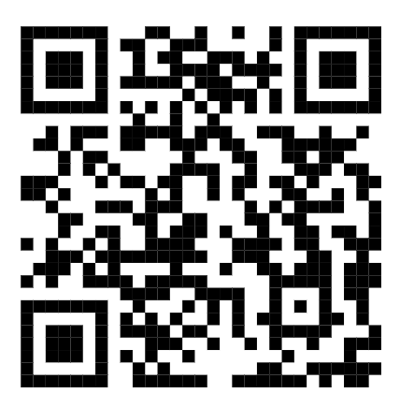
7 | 1.002010.000.00.00.H13 | Đăng ký hoạt động của tổ chức hành nghề luật sư | 
8 | 1.002032.000.00.00.H13 | Thay đổi nội dung đăng ký hoạt động của tổ chức hành nghề luật sư | 
9 | 1.002055.000.00.00.H13 | Thay đổi người đại diện theo pháp luật của Văn phòng luật sư, công ty luật trách nhiệm hữu hạn một thành viên | 
10 | 1.002079.000.00.00.H13 | Thay đổi người đại diện theo pháp luật của công ty luật trách nhiệm hữu hạn hai thành viên trở lên, công ty luật hợp danh | 
11 | 1.002099.000.00.00.H13 | Đăng ký hoạt động của chi nhánh của tổ chức hành nghề luật sư | 
12 | 1.002153.000.00.00.H13 | Đăng ký hành nghề luật sư với tư cách cá nhân | 
13 | 1.002181.000.00.00.H13 | Đăng ký hoạt động của chi nhánh, công ty luật nước ngoài | 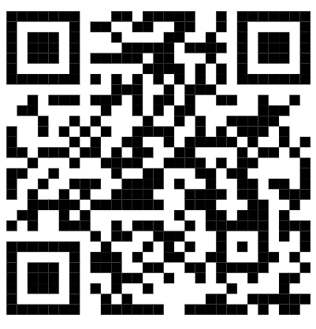
14 | 1.002198.000.00.00.H13 | Thay đổi nội dung Giấy đăng ký hoạt động của chi nhánh, công ty luật nước ngoài | 
15 | 1.002218.000.00.00.H13 | Hợp nhất công ty luật | 
16 | 1.002234.000.00.00.H13 | Sáp nhập công ty luật | 
17 | 1.008709.000.00.00.H13 | Chuyển đổi công ty luật trách nhiệm hữu hạn và công ty luật hợp danh, chuyển đổi văn phòng luật sư thành công ty luật | 
18 | 1.002398.000.00.00.H13 | Đăng ký hoạt động của công ty luật Việt Nam chuyển đổi từ công ty luật nước ngoài | 
19 | 1.002384.000.00.00.H13 | Đăng ký hoạt động của chi nhánh của công ty luật nước ngoài tại Việt Nam | 
20 | 1.002368.000.00.00.H13 | Cấp lại Giấy đăng ký hoạt động của chi nhánh, công ty luật nước ngoài | 
DANH MỤC TTHC LĨNH VỰC TƯ VẤN PHÁP LUẬT
STT | Mã TTHC | Tên thủ tục hành chính | Mã QR
1 | 1.000627.000.00.00.H13 | Đăng ký hoạt động của Trung tâm tư vấn pháp luật | 
2 | 1.000614.000.00.00.H13 | Đăng ký hoạt động cho chi nhánh của Trung tâm tư vấn pháp luật | 
3 | 1.000588.000.00.00.H13 | Thay đổi nội dung đăng ký hoạt động của Trung tâm tư vấn pháp luật, chi nhánh | 
4 | 1.000426.000.00.00.H13 | Cấp thẻ tư vấn viên pháp luật | 
5 | 1.000404.000.00.00.H13 | Thu hồi thẻ tư vấn viên pháp luật | 
6 | 1.000390.000.00.00.H13 | Cấp lại thẻ tư vấn viên pháp luật | 
DANH MỤC TTHC LĨNH VỰC CÔNG CHỨNG
STT | Mã TTHC | Tên thủ tục hành chính | Mã QR
1 | 1.013803.H13 | Bổ nhiệm công chứng viên | 
2 | 1.013804.H13 | Bổ nhiệm lại công chứng viên | 
3 | 1.013805.H13 | Miễn nhiệm công chứng viên (trường hợp được miễn nhiệm) | 
4 | 1.013806.H13 | Công nhận tương đương đối với người được đào tạo nghề công chứng ở nước ngoài | 
5 | 1.013807.H13 | Đăng ký tập sự hành nghề công chứng | 
6 | 1.013808.H13 | Đăng ký tập sự lại hành nghề công chứng sau khi chấm dứt tập sự hành nghề công chứng | 
7 | 1.013810.H13 | Thay đổi nơi tập sự hành nghề công chứng từ tổ chức hành nghề công chứng này sang tổ chức hành nghề công chứng khác trong cùng một tỉnh, thành phố trực thuộc Trung ương | 
8 | 1.013812.H13 | Thay đổi nơi tập sự hành nghề công chứng từ tổ chức hành nghề công chứng tại tỉnh, thành phố trực thuộc Trung ương này sang tổ chức hành nghề công chứng tại tỉnh, thành phố trực thuộc Trung ương khác | 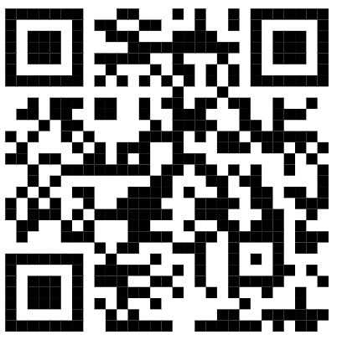
9 | 3.000444.H13 | Công nhận hoàn thành tập sự hành nghề công chứng | 
10 | 1.013816.H13 | Chấm dứt tập sự hành nghề công chứng | 
11 | 1.013818.H13 | Đăng ký tham dự kiểm tra kết quả tập sự hành nghề công chứng | 
12 | 1.013859.H13 | Cấp Thẻ công chứng viên | 
13 | 1.013830.H13 | Cấp lại Thẻ công chứng viên | 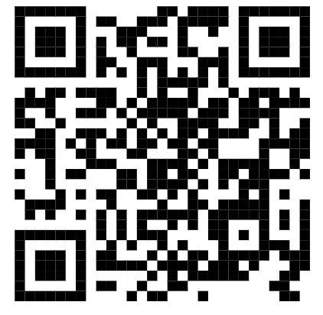
14 | 1.013832.H13 | Thu hồi Thẻ công chứng viên | 
15 | 1.013834.H13 | Thành lập Văn phòng công chứng | 
16 | 1.013835.H13 | Đăng ký hoạt động Văn phòng công chứng | 
17 | 1.013836.H13 | Thay đổi nội dung đăng ký hoạt động của Văn phòng công chứng | 
18 | 1.013837.H13 | Cấp lại Giấy đăng ký hoạt động cho Văn phòng công chứng do bị mất, hỏng | 
19 | 1.013839.H13 | Hợp nhất Văn phòng công chứng theo loại hình công ty hợp danh | 
20 | 1.013840.H13 | Đăng ký hoạt động Văn phòng công chứng hợp nhất | 
21 | 1.013842.H13 | Sáp nhập Văn phòng công chứng theo loại hình công ty hợp danh | 
22 | 1.013843.H13 | Thay đổi nội dung đăng ký hoạt động của Văn phòng công chứng nhận sáp nhập | 
23 | 1.013846.H13 | Chuyển nhượng toàn bộ phần vốn góp của toàn bộ thành viên hợp danh của Văn phòng công chứng | 
24 | 1.013848.H13 | Thay đổi nội dung đăng ký hoạt động của Văn phòng công chứng nhận chuyển nhượng vốn góp | 
25 | 1.013849.H13 | Chuyển đổi Văn phòng công chứng theo loại hình doanh nghiệp tư nhân thành Văn phòng công chứng theo loại hình công ty hợp danh | 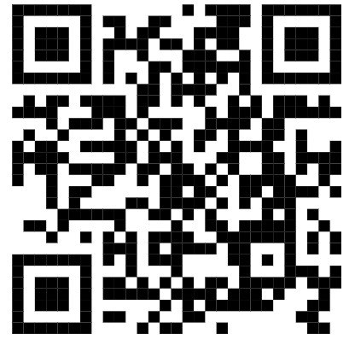
26 | 1.013852.H13 | Bán Văn phòng công chứng theo loại hình doanh nghiệp tư nhân | 
27 | 1.013853.H13 | Thay đổi nội dung đăng ký hoạt động của Văn phòng công chứng được bán | 
28 | 1.013856.H13 | Công nhận Điều lệ của Văn phòng công chứng được thành lập trước ngày 01/7/2025 | 
DANH MỤC TTHC LĨNH VỰC GIÁM ĐỊNH TƯ PHÁP
STT | Mã TTHC | Tên thủ tục hành chính | Mã QR
1 | 1.001122.000.00.00.H13 | Bổ nhiệm và cấp thẻ giám định viên tư pháp | 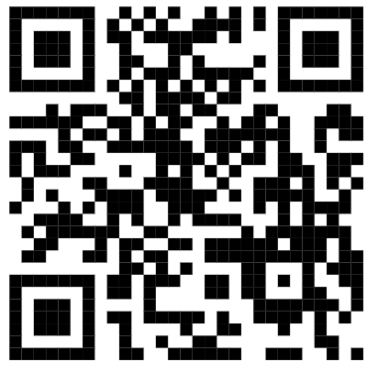
2 | 2.000894.H13 | Miễn nhiệm giám định viên tư pháp | 
3 | 1.009832.H13 | Cấp lại thẻ giám định viên tư pháp | 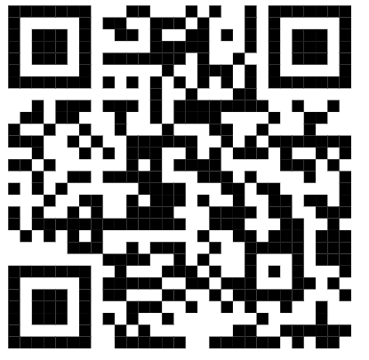
4 | 2.000890.000.00.00.H13 | Cấp phép thành lập Văn phòng giám định tư pháp | 
5 | 2.000823.000.00.00.H13 | Đăng ký hoạt động Văn phòng giám định tư pháp | 
6 | 2.000568.000.00.00.H13 | Thay đổi, bổ sung lĩnh vực giám định của Văn phòng giám định tư pháp | 
7 | 1.001216.H13 | Chuyển đổi loại hình Văn phòng giám định tư pháp | 
8 | 2.000555.000.00.00.H13 | Cấp lại Giấy đăng ký hoạt động của Văn phòng giám định tư pháp trong trường hợp thay đổi tên gọi, địa chỉ trụ sở, người đại diện theo pháp luật, danh sách thành viên hợp danh của Văn phòng giám định tư pháp | 
9 | 1.001117.000.00.00.H13 | Cấp lại Giấy đăng ký hoạt động của Văn phòng giám định tư pháp trong trường hợp Giấy đăng ký hoạt động bị hư hỏng hoặc bị mất | 
DANH MỤC TTHC LĨNH VỰC ĐẤU GIÁ
STT | Mã TTHC | Tên thủ tục hành chính | Mã QR
1 | 1.003915.H13 | Cấp Chứng chỉ hành nghề đấu giá | 
2 | 1.000802.H13 | Cấp lại Chứng chỉ hành nghề đấu giá | 
3 | 1.013634.H13 | Thay đổi nội dung đăng ký hoạt động của Chi nhánh doanh nghiệp đấu giá tài sản | 
4 | 1.013635.H13 | Cấp lại Giấy đăng ký hoạt động của Chi nhánh doanh nghiệp đấu giá tài sản | 
5 | 2.001395.000.00.00.H13 | Đăng ký hoạt động của doanh nghiệp đấu giá tài sản | 
6 | 2.001333.000.00.00.H13 | Thay đổi nội dung đăng ký hoạt động của doanh nghiệp đấu giá tài sản | 
7 | 2.001258.000.00.00.H13 | Cấp lại Giấy đăng ký hoạt động của doanh nghiệp đấu giá tài sản | 
8 | 2.001247.000.00.00.H13 | Đăng ký hoạt động của Chi nhánh doanh nghiệp đấu giá tài sản | 
9 | 2.001225.H13 | Phê duyệt đủ điều kiện thực hiện hình thức đấu giá trực tuyến | 
10 | 2.002139.000.00.00.H13 | Đăng ký tham dự kiểm tra kết quả tập sự hành nghề đấu giá tài sản | 
DANH MỤC TTHC LĨNH VỰC TRỌNG TÀI THƯƠNG MẠI
STT | Mã TTHC | Tên thủ tục hành chính | Mã QR
1 | 2.000822.H13 | Thành lập, đăng ký hoạt động Trung tâm trọng tài | 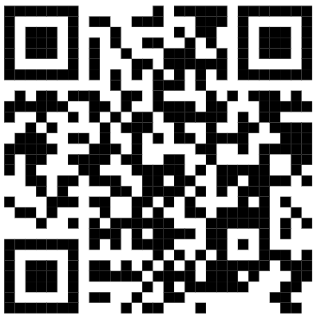
2 | 2.000819.H13 | Thay đổi nội dung Giấy phép thành lập của Trung tâm Trọng tài | 
3 | 1.008885.H13 | Chấm dứt hoạt động Trung tâm trọng tài theo Điều lệ của Trung tâm trọng tài | 
4 | 1.008886.H13 | Cấp Giấy phép thành lập Chi nhánh, Văn phòng đại diện của Tổ chức trọng tài nước ngoài tại Việt Nam | 
5 | 1.001609.H13 | Thay đổi nội dung Giấy phép thành lập của Chi nhánh của Tổ chức trọng tài nước ngoài tại Việt Nam | 
6 | 1.008887.H13 | Chấm dứt hoạt động Chi nhánh, Văn phòng đại diện của Tổ chức trọng tài nước ngoài tại Việt Nam trong trường hợp Chi nhánh, Văn phòng đại diện của Tổ chức trọng tài nước ngoài bị chấm dứt hoạt động theo quyết định của Tổ chức trọng tài nước ngoài hoặc Tổ chức trọng tài nước ngoài thành lập Chi nhánh, Văn phòng đại diện tại Việt Nam đã chấm dứt hoạt động ở nước ngoài | 
7 | 1.008888.H13 | Cấp lại Giấy phép thành lập của Trung tâm trọng tài, Chi nhánh, Văn phòng đại diện của Tổ chức trọng tài nước ngoài tại Việt Nam | 
8 | 1.008889.000.00.00.H13 | Đăng ký hoạt động Trung tâm trọng tài khi thay đổi địa điểm đặt trụ sở sang tỉnh, thành phố trực thuộc trung ương khác | 
9 | 1.008890.000.00.00.H13 | Đăng ký hoạt động của Chi nhánh Trung tâm trọng tài; đăng ký hoạt động của Chi nhánh Trung tâm trọng tài khi thay đổi địa điểm đặt trụ sở sang tỉnh, thành phố trực thuộc trung ương khác | 
10 | 1.008904.000.00.00.H13 | Thay đổi nội dung Giấy đăng ký hoạt động của Trung tâm trọng tài; thay đổi nội dung Giấy đăng ký hoạt động của Chi nhánh Tổ chức trọng tài nước ngoài tại Việt Nam | 
11 | 1.008905.000.00.00.H13 | Thay đổi nội dung Giấy đăng ký hoạt động của Chi nhánh Trung tâm trọng tài khi thay đổi Trưởng chi nhánh, địa điểm đặt trụ sở của chi nhánh trong phạm vi tỉnh, thành phố trực thuộc trung ương | 
12 | 1.008906.H13 | Đăng ký hoạt động Chi nhánh của Tổ chức trọng tài nước ngoài tại Việt Nam sau khi được Bộ Tư pháp cấp Giấy phép thành lập; đăng ký hoạt động Chi nhánh của Tổ chức trọng tài nước ngoài tại Việt Nam trong trường hợp chuyển địa điểm trụ sở sang tỉnh thành phố trực thuộc trung ương khác | 
13 | 1.001248.000.00.00.H13 | Cấp lại Giấy đăng ký hoạt động của Trung tâm trọng tài, Chi nhánh Trung tâm trọng tài, Chi nhánh của Tổ chức trọng tài nước ngoài tại Việt Nam | 
DANH MỤC TTHC LĨNH VỰC QUẢN LÝ THANH LÝ TÀI SẢN
STT | Mã TTHC | Tên thủ tục hành chính | Mã QR
1 | 2.001130.H13 | Cấp chứng chỉ hành nghề Quản tài viên đối với luật sư, kiểm toán viên, người có trình độ cử nhân luật, kinh tế, kế toán, tài chính, ngân hàng và có thời gian công tác trong lĩnh vực được đào tạo từ 05 năm trở lên | 
2 | 1.002681.H13 | Cấp chứng chỉ hành nghề Quản tài viên đối với luật sư nước ngoài đã được cấp Giấy phép hành nghề luật sư tại Việt Nam theo quy định của pháp luật về luật sư, kiểm toán viên là người nước ngoài theo quy định của pháp luật về kiểm toán | 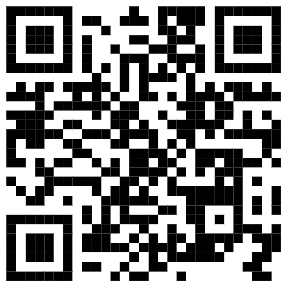
3 | 2.001117.H13 | Cấp lại chứng chỉ hành nghề Quản tài viên | 
4 | 1.002626.000.00.00.H13 | Đăng ký hành nghề quản lý, thanh lý tài sản với tư cách cá nhân | 
5 | 1.001842.000.00.00.H13 | Đăng ký hành nghề quản lý, thanh lý tài sản đối với doanh nghiệp quản lý, thanh lý tài sản | 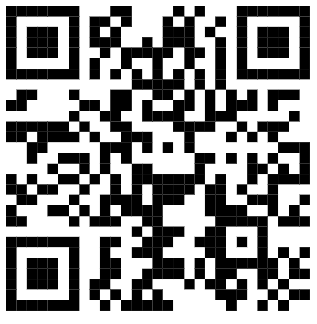
6 | 1.001600.000.00.00.H13 | Thay đổi thông tin đăng ký hành nghề của Quản tài viên | 
7 | 1.008727.000.00.00.H13 | Thay đổi thành viên hợp danh của công ty hợp danh hoặc thay đổi chủ doanh nghiệp tư nhân của doanh nghiệp quản lý, thanh lý tài sản | 
8 | 1.001633.000.00.00.H13 | Thay đổi tên, địa chỉ trụ sở, văn phòng đại diện, chi nhánh, người đại diện theo pháp luật, danh sách Quản tài viên hành nghề trong doanh nghiệp quản lý, thanh lý tài sản | 
DANH MỤC TTHC LĨNH VỰC HÒA GIẢI THƯƠNG MẠI
STT | Mã TTHC | Tên thủ tục hành chính | Mã QR
1 | 1.008907.H13 | Cấp Giấy phép thành lập Trung tâm hòa giải thương mại | 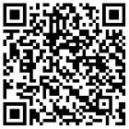
2 | 1.008908.H13 | Cấp lại Giấy phép thành lập Trung tâm hòa giải thương mại, Giấy phép thành lập Chi nhánh, Văn phòng đại diện của tổ chức hòa giải thương mại nước ngoài tại Việt Nam | 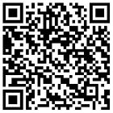
3 | 1.008909.H13 | Bổ sung hoạt động hòa giải thương mại cho Trung tâm trọng tài | 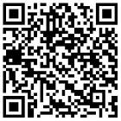
4 | 1.008910.H13 | Thay đổi tên gọi, địa chỉ trụ sở Trung tâm hòa giải thương mại sang tỉnh, thành phố trực thuộc Trung ương khác; đăng ký hoạt động Trung tâm hòa giải thương mại khi thay đổi địa chỉ trụ sở sang tỉnh, thành phố trực thuộc Trung ương khác | 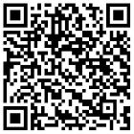
5 | 1.008911.H13 | Cấp Giấy phép thành lập Chi nhánh/Văn phòng đại diện của Tổ chức hòa giải thương mại nước ngoài tại Việt Nam | 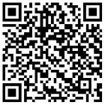
6 | 1.009284.H13 | Đăng ký làm hòa giải viên thương mại vụ việc | 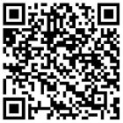
7 | 1.008913.000.00.00.H13 | Đăng ký hoạt động Trung tâm hòa giải thương mại sau khi được cấp Giấy phép thành lập | 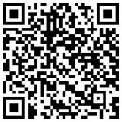
8 | 2.001716.000.00.00.H13 | Đăng ký hoạt động của Chi nhánh Trung tâm hòa giải thương mại | 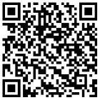
9 | 1.008914.000.00.00.H13 | Cấp lại Giấy đăng ký hoạt động Trung tâm hòa giải thương mại, chi nhánh Trung tâm hòa giải thương mại, Giấy đăng ký hoạt động của chi nhánh tổ chức hòa giải thương mại nước ngoài tại Việt Nam | 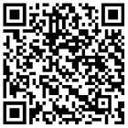
10 | 2.000515.000.00.00.H13 | Chấm dứt hoạt động Trung tâm hòa giải thương mại trong trường hợp Trung tâm hòa giải thương mại tự chấm dứt hoạt động | 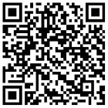
11 | 1.008915.000.00.00.H13 | Đăng ký hoạt động của Chi nhánh tổ chức hòa giải thương mại nước ngoài tại Việt Nam sau khi được cấp Giấy phép thành lập | 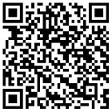
12 | 1.008916.000.00.00.H13 | Thay đổi tên gọi, Trưởng chi nhánh, địa chỉ trụ sở sang tỉnh, thành phố trực thuộc Trung ương khác của chi nhánh tổ chức hòa giải thương mại nước ngoài tại Việt Nam; đăng ký hoạt động của chi nhánh tổ chức hoà giải thương mại nước ngoài tại Việt Nam khi thay đổi tên gọi, Trưởng chi nhánh | 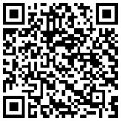
13 | 1.009283.000.00.00.H13 | Chấm dứt hoạt động của chi nhánh, văn phòng đại diện của tổ chức hòa giải thương mại nước ngoài tại Việt Nam trong trường hợp chi nhánh, văn phòng đại diện chấm dứt hoạt động theo quyết định của tổ chức hòa giải thương mại nước ngoài hoặc tổ chức hòa giải thương mại nước ngoài thành lập chi nhánh, văn phòng đại diện tại Việt Nam chấm dứt hoạt động ở nước ngoài | 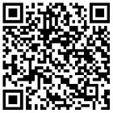
DANH MỤC TTHC LĨNH VỰC TRỢ GIÚP PHÁP LÝ
STT | Mã TTHC | Tên TTHC | Mã QR
1 | 2.000977.000.00.00.H13 | Lựa chọn, ký hợp đồng với Luật sư | 
2 | 2.000970.000.00.00.H13 | Lựa chọn, ký hợp đồng với tổ chức hành nghề luật sư, tổ chức tư vấn pháp luật | 
3 | 2.000954.000.00.00.H13 | Cấp lại Giấy đăng ký tham gia trợ giúp pháp lý | 
4 | 2.000840.000.00.00.H13 | Chấm dứt đăng ký tham gia trợ giúp pháp lý | 
5 | 2.000587.000.00.00.H13 | Cấp thẻ cộng tác viên trợ giúp pháp lý | 
6 | 2.000518.000.00.00.H13 | Cấp lại thẻ cộng tác viên trợ giúp pháp lý | 
7 | 2.000596.000.00.00.H13 | Đăng ký tham gia trợ giúp pháp lý | 
8 | 1.001233.000.00.00.H13 | Thay đổi nội dung Giấy đăng ký tham gia trợ giúp pháp lý | 
9 | 2.000592.000.00.00.H13 | Giải quyết khiếu nại về trợ giúp pháp lý | 
10 | 2.000829.000.00.00.H13 | Yêu cầu trợ giúp pháp lý | 
11 | 2.001680.000.00.00.H13 | Rút yêu cầu trợ giúp pháp lý của người được trợ giúp pháp lý | 
12 | 2.001687.000.00.00.H13 | Thay đổi người thực hiện trợ giúp pháp lý | 
DANH MỤC TTHC LĨNH VỰC THỪA PHÁT LẠI
STT | Mã TTHC | Tên thủ tục hành chính | Mã QR
1 | 1.008921.H13 | Công nhận tương đương đào tạo nghề Thừa phát lại ở nước ngoài | 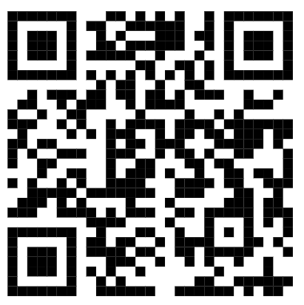
2 | 1.008922.H13 | Bổ nhiệm Thừa phát lại | 
3 | 1.008923.H13 | Miễn nhiệm Thừa phát lại (trường hợp được miễn nhiệm) | 
4 | 1.008924.H13 | Bổ nhiệm lại Thừa phát lại | 
5 | 1.008925.000.00.00.H13 | Đăng ký tập sự hành nghề Thừa phát lại | 
6 | 1.008926.000.00.00.H13 | Thay đổi nơi tập sự hành nghề Thừa phát lại | 
7 | 1.008927.000.00.00.H13 | Đăng ký hành nghề và cấp thẻ Thừa phát lại | 
8 | 1.008928.000.00.00.H13 | Cấp lại thẻ Thừa phát lại | 
9 | 1.008929.000.00.00.H13 | Thành lập Văn phòng Thừa phát lại | 
10 | 1.008930.000.00.00.H13 | Đăng ký hoạt động Văn phòng Thừa phát lại | 
11 | 1.008931.000.00.00.H13 | Thay đổi nội dung đăng ký hoạt động Văn phòng Thừa phát lại | 
12 | 1.008932.000.00.00.H13 | Chuyển đổi loại hình hoạt động Văn phòng Thừa phát lại | 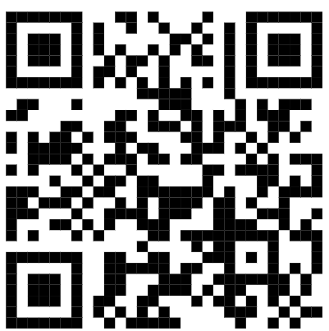
13 | 1.008933.000.00.00.H13 | Đăng ký hoạt động sau khi chuyển đổi loại hình hoạt động Văn phòng Thừa phát lại | 
14 | 1.008934.000.00.00.H13 | Hợp nhất, sáp nhập Văn phòng Thừa phát lại | 
15 | 1.008935.000.00.00.H13 | Đăng ký hoạt động, thay đổi nội dung đăng ký hoạt động sau khi Hợp nhất, sáp nhập Văn phòng Thừa phát lại | 
16 | 1.008936.000.00.00.H13 | Chuyển nhượng Văn phòng Thừa phát lại | 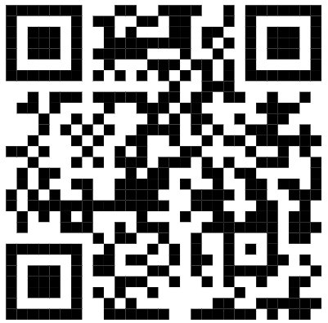
17 | 1.008937.000.00.00.H13 | Thay đổi nội dung đăng ký hoạt động sau khi chuyển nhượng Văn phòng Thừa phát lại | 
DANH MỤC TTHC LĨNH VỰC HỘ TỊCH
STT |  | Tên thủ tục hành chính | Mã QR
1 | 2.000635.000.00.00.H13 | Cấp bản sao trích lục hộ tịch, bản sao Giấy khai sinh | 
2 | 2.002516.H13 | Xác nhận thông tin hộ tịch | 
DANH MỤC TTHC LĨNH VỰC HỖ TRỢ PHÁP LÝ CHO DOANH NGHIỆP
STT | Mã TTHC | Tên thủ tục hành chính | Mã QR
1 | 1.005464.H13 | Thủ tục đề nghị hỗ trợ chi phí tư vấn pháp luật cho doanh nghiệp nhỏ và vừa | 
2 | 3.000024.H13 | Thủ tục đề nghị thanh toán chi phí tư vấn pháp luật cho doanh nghiệp nhỏ và vừa | 
DANH MỤC TTHC LĨNH VỰC BỒI THƯỜNG NHÀ NƯỚC
STT | Mã TTHC | Tên thủ tục hành chính | Mã QR
1 | 2.002191.000.00.00.H13 | Phục hồi danh dự | 
2 | 2.002193.000.00.00.H13 | Xác định cơ quan giải quyết bồi thường | 
3 | 2.002192.000.00.00.H13 | Giải quyết yêu cầu bồi thường tại cơ quan trực tiếp quản lý người thi hành công vụ gây thiệt hại | 
DANH MỤC TTHC LĨNH VỰC NUÔI CON NUÔI
STT | Mã TTHC | Tên thủ tục hành chính | Mã QR
1 | 1.003976.000.00.00.H13 | Giải quyết việc nuôi có yếu tố nước ngoài đối với trẻ em sống ở cơ sở nuôi dưỡng | 
2 | 1.004878.000.00.00.H13 | Giải quyết nuôi có yếu tố nước ngoài đối với trường hợp cha dượng, mẹ kế nhận con riêng của vợ hoặc chồng; cô, cậu, dì, chú, bác ruột nhận cháu làm con nuôi | 
3 | 1.003179.000.00.00.H13 | Đăng ký lại việc nuôi con nuôi có yếu tố nước ngoài | 
4 | 1.003160.000.00.00.H13 | Giải quyết việc người nước ngoài thường trú ở Việt Nam nhận trẻ em Việt Nam làm con nuôi | 
5 | 1.003198.H13 | Cấp giấy xác nhận công dân Việt Nam ở trong nước đủ điều kiện nhận trẻ em nước ngoài làm con nuôi | 
DANH MỤC TTHC LĨNH VỰC QUỐC TỊCH
STT | Mã TTHC | Tên thủ tục hành chính | Mã QR
1 | 2.001895.000.00.00.H13 | Cấp Giấy xác nhận là người gốc Việt Nam |  
2 | 2.002039.000.00.00.H13 | Nhập quốc tịch Việt Nam | 
3 | 2.002038.000.00.00.H13 | Trở lại quốc tịch Việt nam ở trong nước | 
4 | 1.005136.000.00.00.H13 | Cấp Giấy xác nhận là người có quốc tịch Việt Nam ở trong nước | 
5 | 2.002036.000.00.00.H13 | Thôi quốc tịch Việt Nam ở trong nước | 
DANH MỤC TTHC LĨNH VỰC CHỨNG THỰC ÁP DỤNG CHUNG (CẤP THÀNH PHỐ, CẤP XÃ)
STT | Mã TTHC | Tên thủ tục hành chính | Mã QR
1 | 2.000815.000.00.00.H13 | Chứng thực bản sao từ bản chính giấy tờ, văn bản do cơ quan, tổ chức có thẩm quyền của Việt Nam; cơ quan, tổ chức có thẩm quyền của nước ngoài; cơ quan, tổ chức có thẩm quyền của Việt Nam liên kết với cơ quan, tổ chức có thẩm quyền của nước ngoài cấp hoặc chứng nhận | 
2 | 2.000884.000.00.00.H13 | Chứng thực chữ ký trong các giấy tờ, văn bản (áp dụng cho cả trường hợp chứng thực điểm chỉ và trường hợp người yêu cầu chứng thực không ký, không điểm chỉ được) | 
3 | 2.000908.000.00.00.H13 | Cấp bản sao từ sổ gốc | 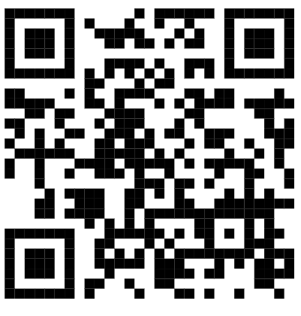
4 | 2.000992.000.00.00.H13 | Chứng thực chữ ký người dịch mà người dịch là cộng tác viên dịch thuật của Ủy ban nhân dân cấp xã, tổ chức hành nghề công chứng | 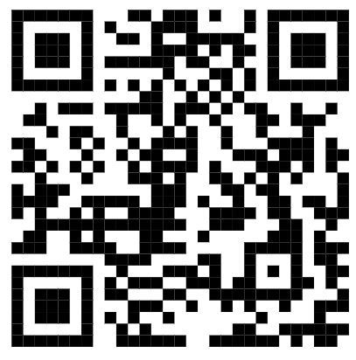
5 | 2.001008.000.00.00.H13 | Chứng thực chữ ký người dịch mà người dịch không phải là cộng tác viên dịch thuật của Ủy ban nhân dân cấp xã, tổ chức hành nghề công chứng | 

